Hoja1
Identificador | HU009
Nombre | Enviar solicitudes de conexión
Descripcion | Como usuario y empresa, quiero poder enviar solicitudes de conexión a otros profesionales en la plataforma para ampliar mi red y establecer relaciones laborales.
Criterios de Aceptacion | El usuario debe estar autenticado para poder enviar solicitudes de conexión. El usuario debe poder buscar y visualizar perfiles de otros profesionales. El usuario debe poder enviar una solicitud de conexión desde el perfil de otro usuario. El sistema debe mostrar una notificación al usuario que recibe la solicitud. El sistema debe permitir al receptor aceptar o rechazar la solicitud de conexión. El sistema debe confirmar al emisor que la solicitud se ha enviado con éxito.
Mockups | 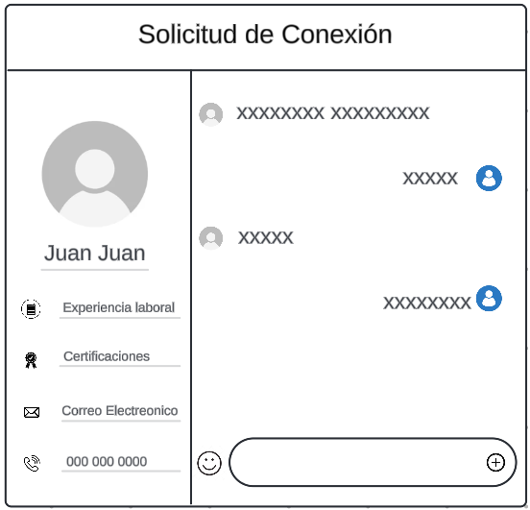
Autor | Michael David

